Estadísticas
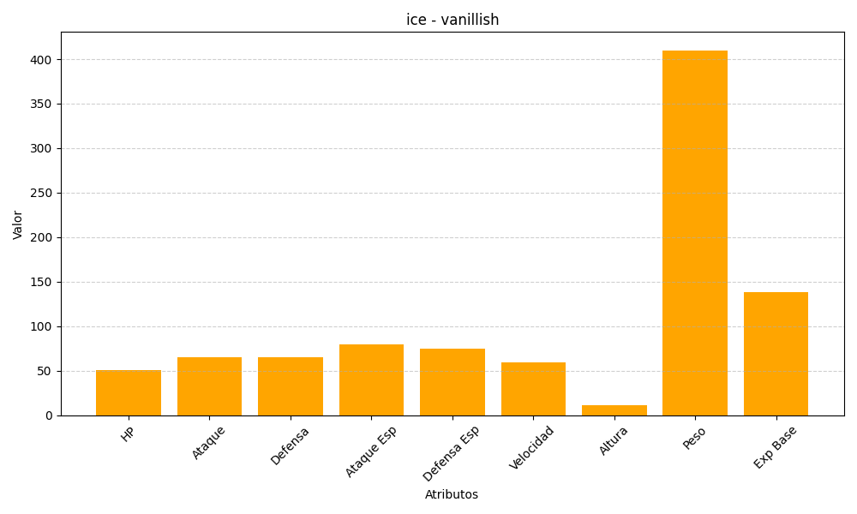
ID | Nombre | Tipo | HP | Ataque | Defensa | Ataque Especial | Defensa Especial | Velocidad | Altura | Peso | Experiencia Base
583 | vanillish | ice | 51 | 65 | 65 | 80 | 75 | 59 | 11 | 410 | 138

